Sheet1
OOD |  |  |  |  | １１.プログラム機能設計書 |  |  |  |  |  |  |  |  |  |  |  |  |  |  |  |  |  |  |  |  | 10/11
システム名： 店舗情報共有システム |  |  |  |  |  |  |  | 機能名：連絡先一覧 （機能ID: 020 ） |  |  |  |  |  |  |  |  |  |  |  |  |  | 作成日： 2013/1１/15 |  |  |  | 作成者： 村上出海

 | 【１－１．概要説明】
 |  |  | ・登録ユーザの連絡先一覧を表示する。
 |  |  | ・新規登録ボタンを押下することでユーザ登録画面に遷移する。
 |  |  | ・編集ボタンを押下することでユーザ編集画面に遷移する。
 |  |  | ・削除ボタンを押すことで選択された情報をデータベースから削除する。
共通メニュー
 | 【１－２．画面レイアウト定義】

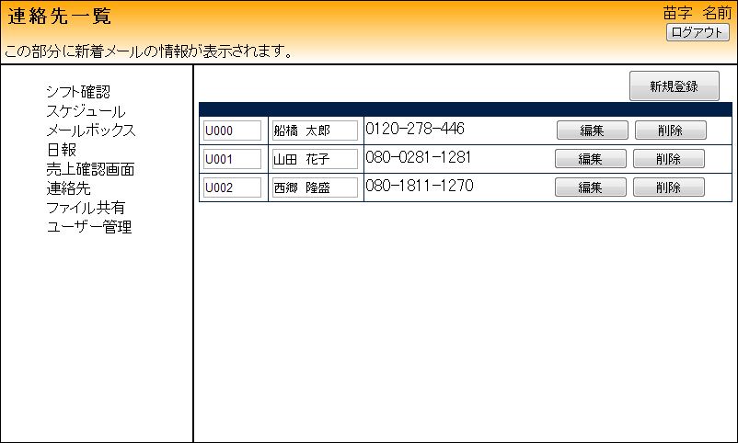
(3)
(1)
(2)
(4)
(5)
(6)

 | 【１－３．画面項目定義】
 |  | 番号 | 項目名 |  |  | 項目名（英字） | 属性 | 型 | 桁数 (Byte) | I/O | 必須チェック | 入力制限 |  |  |  |  | 表示形式 （編集仕様） | DBアクセス | 対応テーブルカラム |  | 詳細
 |  |  |  |  |  |  |  |  |  |  |  | かな | カタカナ | 英字 | 数値
 |  | (1) | 新規登録ボタン |  |  | sinkiBtn | Button | - | - | O | - | - | - | - | - | - | - | - | - |  | 新規登録画面に移行する
 |  | (2) | ユーザID |  |  | userId | label | String | 4 | I/O | - | - | - | - | - | - | - | (1) | ユーザー情報.ユーザID |  | データベース上から昇順で読み込み、表示する
 |  | (3) | 氏名 |  |  | userName | label | String | 25 | I/O | - | - | - | - | - | - | - | (1) | ユーザー情報.氏名 |  | ユーザIDに登録された氏名を表示する
 |  | (4) | 電話番号 |  |  | tell | label | int | 15 | I/O | - | - | - | - | - | - | - | (1) | ユーザ情報.電話番号 |  | ユーザIDに登録された電話番号を表示する
 |  | (5) | 編集ボタン |  |  | hensyuBtn | Button | - | - | O | - | - | - | - | - | - | - | - | - |  | 選択されたユーザ編集画面に移行する
 |  | (6) | 削除ボタン |  |  | deleteBtn | Button | - | - | O | - | - | - | - | - | - | - | - | - |  | 選択されたユーザ情報を削除する

 | 【１－４．入力パラメータ】

 | 【１－５．イベント詳細定義】
 |  |  |  |  |  |  |  |  |  |  |  |  |  |  |  |  |  |  |  | ＰＴ実施結果記入欄
 |  | № | イベント／条件 |  |  |  | 処理内容 |  |  |  |  |  |  |  |  |  |  |  |  | 実施日 |  |  | 結果 | 実施日 | 結果 | 実施日 | 結果
 |  | 1 | 新規登録ボタンがクリックされる |  |  |  | 【画面遷移】 新規登録ページへ遷移する

 |  | 2 | 編集ボタンがクリックされる |  |  |  | 【画面遷移】 選択されたユーザのユーザ情報編集ページへ遷移する

 |  | 3 | 削除ボタンがクリックされる |  |  |  | 選択されたデータを、データベースから削除して画面更新をする

 | 【１－６．DBアクセス】

 |  | (1)連絡先画面の初期画面表示
 |  |  |  | 取得カラム名
 |  |  |  |  | ユーザー情報.ユーザID
 |  |  |  |  | ユーザー情報.氏名
 |  |  |  |  | ユーザー情報.電話番号
 |  |  |  | 検索対象テーブル
 |  |  |  |  | ユーザー情報

